A_Decision
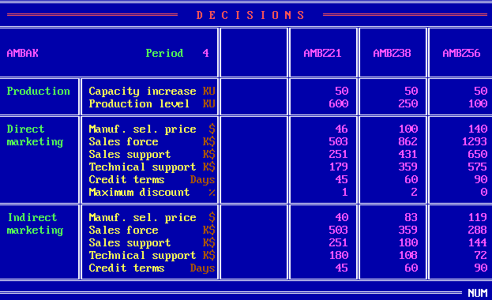
 | Z21 | Z38 | Z56
PC | 50 | 50 | 50
PV | 600 | 250 | 100
DMSP | 46 | 100 | 140
DSF | 503 | 862 | 1293
DSS | 251 | 431 | 650
DTS | 179 | 359 | 575
DCT | 45 | 60 | 90
DMD | 1 | 2 | 0
IMSP | 40 | 83 | 119
ISF | 503 | 359 | 288
ISS | 251 | 180 | 144
ITS | 180 | 108 | 72
ICT | 45 | 60 | 90

B_SalesProduction
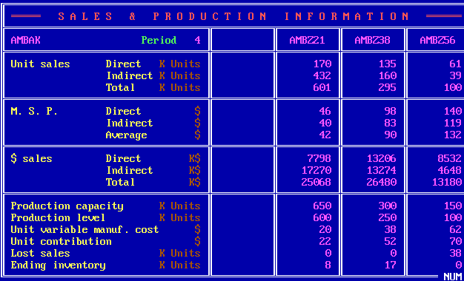
 | Z21 | Z38 | Z56
DUS | 170 | 135 | 61
IUS | 432 | 160 | 39
TUS | 601 | 295 | 100
DMSP | 46 | 98 | 140
IMSP | 40 | 83 | 119
AMSP | 42 | 90 | 132
DS | 7798 | 13206 | 8532
IS | 17270 | 13274 | 4648
TS | 25068 | 26480 | 13180
PC | 650 | 300 | 150
PV | 600 | 250 | 100
UVMC | 20 | 38 | 62
UC | 22 | 52 | 70
LS | 0 | 0 | 38
EI | 8 | 17 | 0

C_ProductContribution
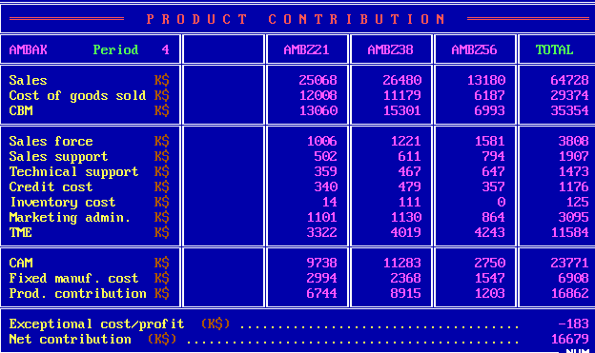
 | Z21 | Z38 | Z56 | Total
S | 25068 | 26480 | 13180 | 64728
CGS | 12008 | 11179 | 6187 | 29374
CBM | 13060 | 15301 | 6993 | 35354
SF | 1006 | 1221 | 1581 | 3808
SS | 502 | 611 | 794 | 1907
TS | 359 | 467 | 647 | 1473
CC | 340 | 479 | 357 | 1176
INV | 14 | 111 | 0 | 125
ADM | 1101 | 1130 | 864 | 3095
TME | 3322 | 4019 | 4243 | 11584
CAM | 9738 | 11283 | 2750 | 23771
FMC | 2994 | 2368 | 1547 | 6908
PC | 6744 | 8915 | 1203 | 16862
ECP |  |  |  | -183
NC |  |  |  | 16679

D_Cumulative
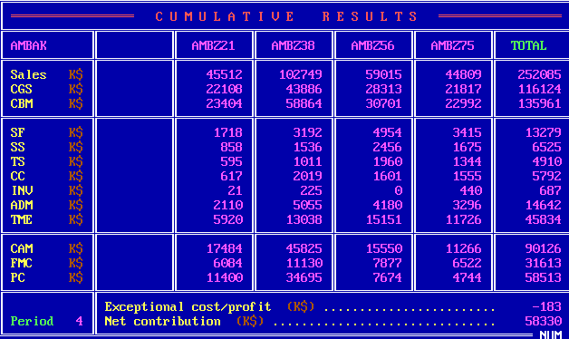
 | Z21 | Z38 | Z56 | Z75 | Total
S | 45512 | 102749 | 59015 | 44809 | 252085
CGS | 22108 | 43886 | 28313 | 21817 | 116124
CBM | 23404 | 58864 | 30701 | 22992 | 135961
SF | 1718 | 3192 | 4954 | 3415 | 13279
SS | 858 | 1536 | 2456 | 1675 | 6525
TS | 595 | 1011 | 1960 | 1344 | 4910
CC | 617 | 2019 | 1601 | 1555 | 5792
INV | 21 | 225 | 0 | 440 | 687
ADM | 2110 | 5055 | 4180 | 3296 | 14642
TME | 5920 | 13038 | 15151 | 11726 | 45834
CAM | 17484 | 45825 | 15550 | 11266 | 90126
FMC | 6084 | 11130 | 7877 | 6522 | 31613
PC | 11400 | 34695 | 7674 | 4744 | 58513
ECP |  |  |  |  | -183
NC |  |  |  |  | 58330

E_ProductSales
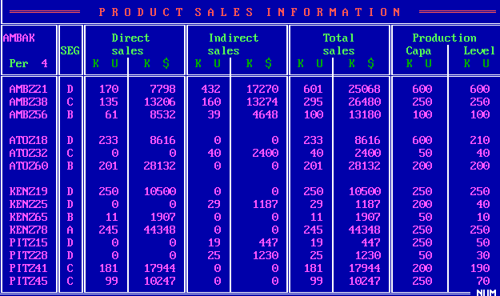
Company | Product | Seg | UDS | MDS | UIS | MIS | UTS | MTS | PC | PV
W | Z21 | D | 170 | 7798 | 432 | 17270 | 601 | 25068 | 600 | 600
W | Z38 | C | 135 | 13206 | 160 | 13274 | 295 | 26480 | 250 | 250
W | Z56 | B | 61 | 8532 | 39 | 4648 | 100 | 13180 | 100 | 100
A | Z18 | D | 233 | 8616 | 0 | 0 | 233 | 8616 | 600 | 210
A | Z32 | C | 0 | 0 | 40 | 2400 | 40 | 2400 | 50 | 40
A | Z60 | B | 201 | 28132 | 0 | 0 | 201 | 28132 | 200 | 200
K | Z19 | D | 250 | 10500 | 0 | 0 | 250 | 10500 | 250 | 250
K | Z25 | D | 0 | 0 | 29 | 1187 | 29 | 1187 | 200 | 40
K | Z65 | B | 11 | 1907 | 0 | 0 | 11 | 1907 | 50 | 10
K | Z78 | A | 245 | 44348 | 0 | 0 | 245 | 44348 | 250 | 250
P | Z15 | D | 0 | 0 | 19 | 447 | 19 | 447 | 250 | 50
P | Z28 | D | 0 | 0 | 25 | 1230 | 25 | 1230 | 50 | 30
P | Z41 | C | 181 | 17944 | 0 | 0 | 181 | 17944 | 200 | 190
P | Z45 | C | 99 | 10247 | 0 | 0 | 99 | 10247 | 250 | 70

F_MS
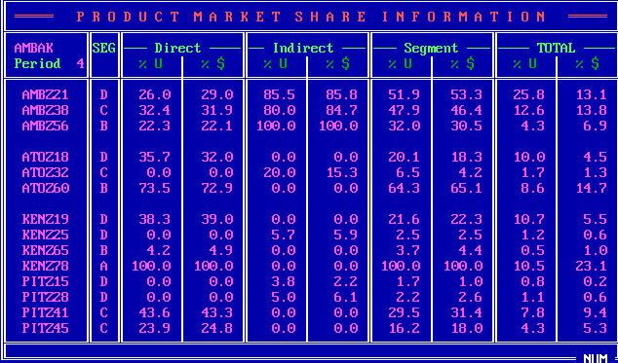
Company | Product | Seg | UDS_P | MDS_P | UIS_P | MIS_P | US_P | MS_P | UTS_P | MTS_P
W | Z21 | D | 26 | 29 | 85.5 | 85.8 | 51.9 | 53.3 | 25.8 | 13.1
W | Z38 | C | 32.4 | 31.9 | 80 | 84.7 | 47.9 | 46.4 | 12.6 | 13.8
W | Z56 | B | 22.3 | 22.1 | 100 | 100 | 32 | 30.5 | 4.3 | 6.9
A | Z18 | D | 35.7 | 32 | 0 | 0 | 20.1 | 18.3 | 10 | 4.5
A | Z32 | C | 0 | 0 | 20 | 15.3 | 6.5 | 4.2 | 1.7 | 1.3
A | Z60 | B | 73.5 | 72.9 | 0 | 0 | 64.3 | 65.1 | 8.6 | 14.7
K | Z19 | D | 38.3 | 39 | 0 | 0 | 21.6 | 22.3 | 10.7 | 5.5
K | Z25 | D | 0 | 0 | 5.7 | 5.9 | 2.5 | 2.5 | 1.2 | 0.6
K | Z65 | B | 4.2 | 4.9 | 0 | 0 | 3.7 | 4.4 | 0.5 | 1
K | Z78 | A | 100 | 100 | 0 | 0 | 100 | 100 | 10.5 | 23.1
P | Z15 | D | 0 | 0 | 3.8 | 2.2 | 1.7 | 1 | 0.8 | 0.2
P | Z28 | D | 0 | 0 | 5 | 6.1 | 2.2 | 2.6 | 1.1 | 0.6
P | Z41 | C | 43.6 | 43.3 | 0 | 0 | 29.5 | 31.4 | 7.8 | 9.4
P | Z45 | C | 23.9 | 24.8 | 0 | 0 | 16.2 | 18 | 4.3 | 5.3

G_ProductPosi
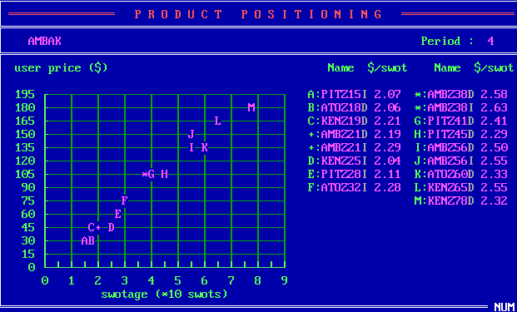
Company | Product | SM | USWOT
P | Z15 | I | 2.07
A | Z18 | D | 2.06
K | Z19 | D | 2.21
A | Z21 | D | 2.19
A | Z21 | I | 2.29
K | Z25 | I | 2.04
P | Z28 | I | 2.11
A | Z32 | I | 2.28
A | Z38 | D | 2.58
A | Z38 | I | 2.63
P | Z41 | D | 2.41
P | Z45 | D | 2.29
A | Z56 | D | 2.5
A | Z56 | I | 2.55
A | Z60 | D | 2.33
K | Z65 | D | 2.55
K | Z78 | D | 2.32

I_CompetitiveIndirect
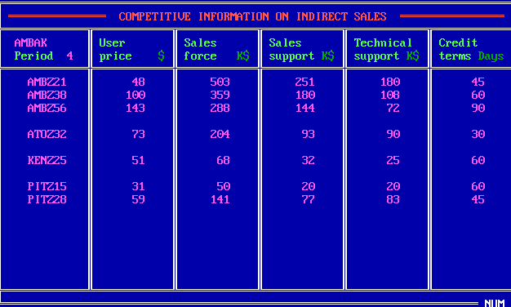
Company | Product | UP | SF | SS | TS | CT
W | Z21 | 48 | 503 | 251 | 180 | 45
W | Z38 | 100 | 359 | 180 | 108 | 60
W | Z56 | 143 | 288 | 144 | 72 | 90
A | Z32 | 73 | 204 | 93 | 90 | 30
K | Z25 | 51 | 68 | 32 | 25 | 60
P | Z15 | 31 | 50 | 20 | 20 | 60
P | Z28 | 59 | 141 | 77 | 83 | 45

J_Forecast
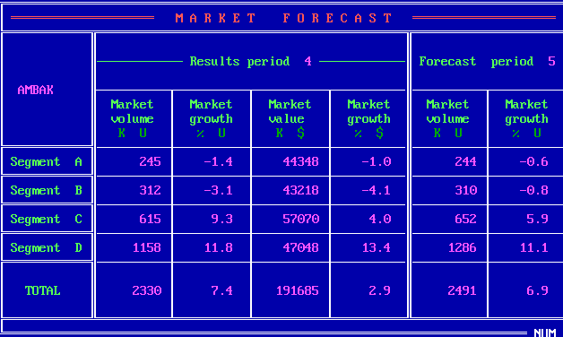
Seg | MV_4 | MVG_4 | MS_4 | MSG_4 | MV_5 | MVG_5
A | 245 | -1.4 | 44348 | -1 | 244 | -0.6
B | 312 | -3.1 | 43218 | -4.1 | 310 | -0.8
C | 615 | 9.3 | 57070 | 4 | 652 | 5.9
D | 1158 | 11.8 | 47048 | 13.4 | 1286 | 11.1
Total | 2330 | 7.4 | 191685 | 2.9 | 2491 | 6.9

K_RD
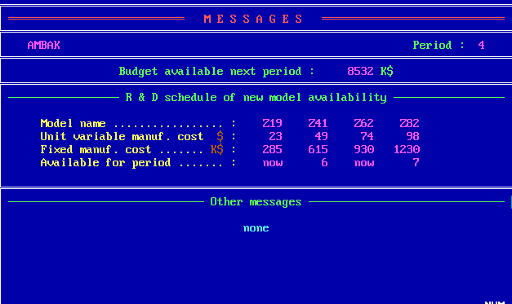
 | Z19 | Z41 | Z62 | Z82
UVMC | 23 | 49 | 74 | 98
MC | 285 | 615 | 930 | 1230
Available | now | 6 | now | 7

Z_Projection
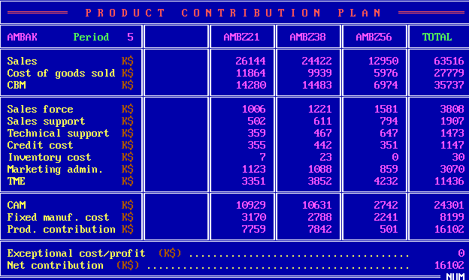
 | Z21 | Z38 | Z56 | Total
S | 26144 | 24422 | 12950 | 63516
CGS | 11864 | 9939 | 5976 | 27779
CBM | 14280 | 14483 | 6974 | 35737
SF | 1006 | 1221 | 1581 | 3808
SS | 502 | 611 | 794 | 1907
TS | 359 | 467 | 647 | 1473
CC | 355 | 442 | 351 | 1147
INV | 7 | 23 | 0 | 30
ADM | 1123 | 1088 | 859 | 3070
TME | 3351 | 3852 | 4232 | 11436
CAM | 10929 | 10631 | 2742 | 24301
FMC | 3170 | 2788 | 2241 | 8199
PC | 7759 | 7842 | 501 | 16102
ECP |  |  |  | 0
NC |  |  |  | 16102

